Запрос PostgreSQL
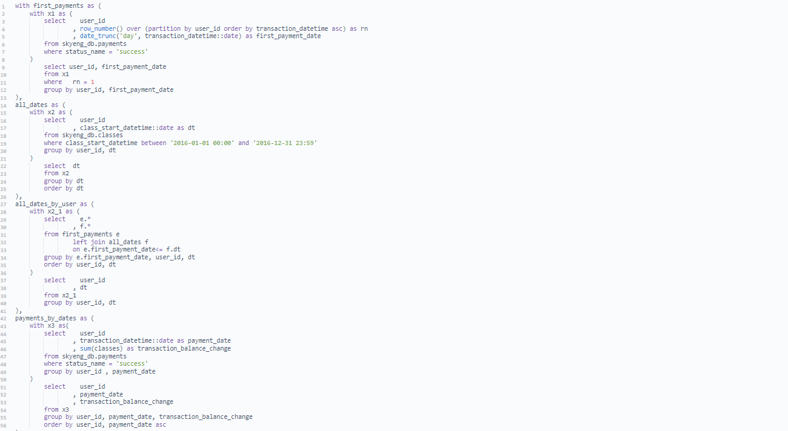

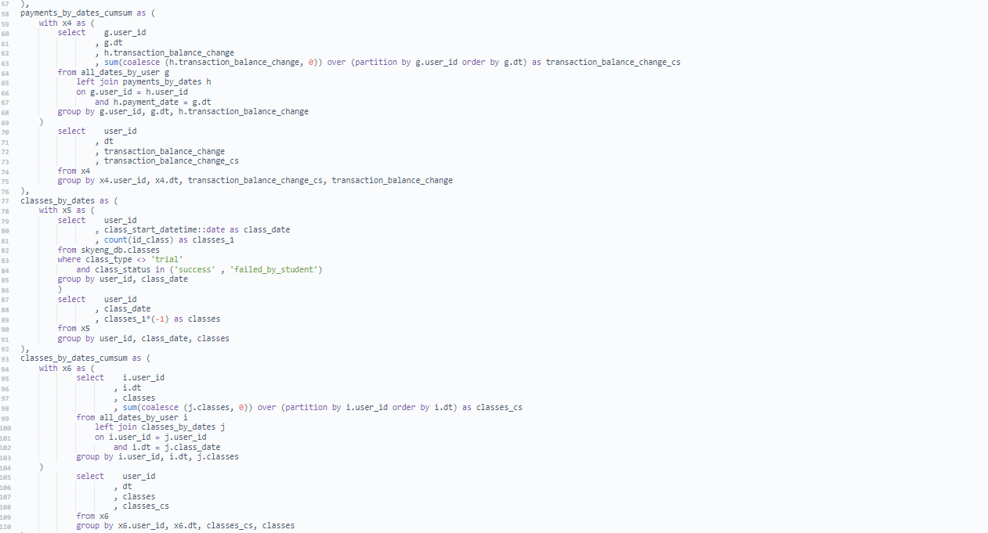

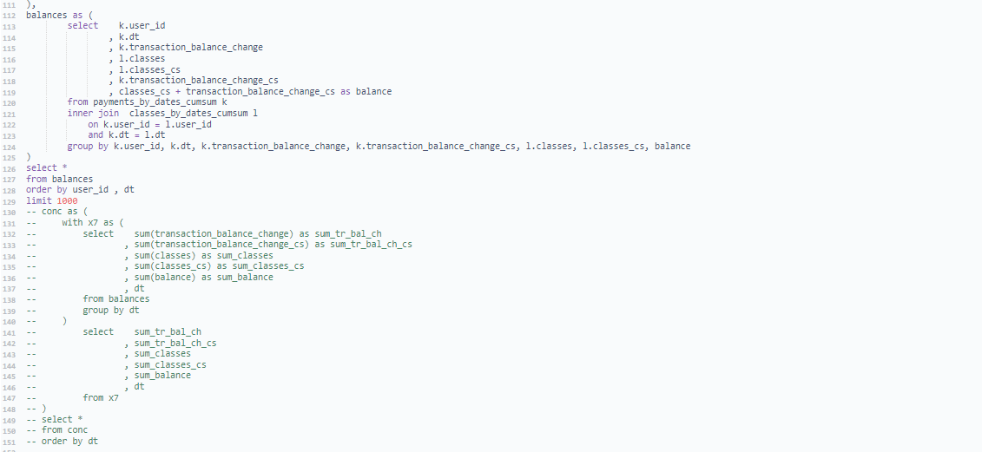

Задание 2
Итоговый результат по балансу студентов за 2016 год
sum_tr_bal_ch | sum_tr_bal_ch_cs | sum_classes | sum_classes_cs | sum_balance | dt
16 | 16 | -1 | -1 | 15 | 2016-01-09
8 | 24 | -1 | -2 | 22 | 2016-01-10
32 | 56 | -1 | -3 | 53 | 2016-01-11
4 | 60 | -6 | -9 | 51 | 2016-01-12
14 | 74 | -2 | -11 | 63 | 2016-01-13
 | 74 | -4 | -15 | 59 | 2016-01-14
80 | 154 | -3 | -18 | 136 | 2016-01-15
9 | 163 |  | -18 | 145 | 2016-01-16
74 | 237 | -4 | -22 | 215 | 2016-01-17
6 | 243 | -5 | -27 | 216 | 2016-01-18
38 | 281 | -6 | -33 | 248 | 2016-01-19
9 | 290 | -8 | -41 | 249 | 2016-01-20
16 | 306 | -8 | -49 | 257 | 2016-01-21
9 | 315 | -3 | -52 | 263 | 2016-01-22
4 | 319 | -3 | -55 | 264 | 2016-01-23
 | 319 | -7 | -62 | 257 | 2016-01-24
 | 319 | -5 | -67 | 252 | 2016-01-25
20 | 339 | -7 | -74 | 265 | 2016-01-26
27 | 366 | -9 | -83 | 283 | 2016-01-27
4 | 370 | -13 | -96 | 274 | 2016-01-28
 | 370 | -6 | -102 | 268 | 2016-01-29
 | 370 | -4 | -106 | 264 | 2016-01-30
36 | 406 | -4 | -110 | 296 | 2016-01-31
16 | 422 | -8 | -118 | 304 | 2016-02-01
18 | 440 | -11 | -129 | 311 | 2016-02-02
65 | 505 | -13 | -142 | 363 | 2016-02-03
2 | 507 | -19 | -161 | 346 | 2016-02-04
12 | 519 | -4 | -165 | 354 | 2016-02-05
20 | 539 | -8 | -173 | 366 | 2016-02-06
78 | 617 | -8 | -181 | 436 | 2016-02-07
32 | 649 | -10 | -191 | 458 | 2016-02-08
77 | 726 | -14 | -205 | 521 | 2016-02-09
128 | 854 | -17 | -222 | 632 | 2016-02-10
20 | 874 | -20 | -242 | 632 | 2016-02-11
 | 874 | -9 | -251 | 623 | 2016-02-12
24 | 898 | -9 | -260 | 638 | 2016-02-13
90 | 988 | -5 | -265 | 723 | 2016-02-14
46 | 1034 | -17 | -282 | 752 | 2016-02-15
70 | 1104 | -13 | -295 | 809 | 2016-02-16
20 | 1124 | -17 | -312 | 812 | 2016-02-17
8 | 1132 | -23 | -335 | 797 | 2016-02-18 | 1. Наблюдается падение в середине мая, возможно, ввиду приближения экзаменов и занятостью учеников, но на всякий случай я бы проверила данные, если предметы, не касающиеся возрастной группы. 2. Июнь-июль-август наблюдается сезонная стагнация. 3. В декабре сильное падение, видимо связанное с приближение новогодних праздников, а потому меньшей покупкой курсов, студенты дорабатывают уже купленные курсы. 4. В принципе, все падения, скорей всего, обусловлены сезонными факторами, один из них только вызывает вопросы - середина марта. Я бы проверила данные, поскольку объективных причин падения нет.
5 | 1137 | -12 | -347 | 790 | 2016-02-19
17 | 1154 | -10 | -357 | 797 | 2016-02-20
65 | 1219 | -13 | -370 | 849 | 2016-02-21
28 | 1247 | -16 | -386 | 861 | 2016-02-22
69 | 1316 | -16 | -402 | 914 | 2016-02-23
42 | 1358 | -22 | -424 | 934 | 2016-02-24
34 | 1392 | -23 | -447 | 945 | 2016-02-25
68 | 1460 | -14 | -461 | 999 | 2016-02-26
4 | 1464 | -12 | -473 | 991 | 2016-02-27
4 | 1468 | -14 | -487 | 981 | 2016-02-28
123 | 1591 | -25 | -512 | 1079 | 2016-02-29
116 | 1707 | -21 | -533 | 1174 | 2016-03-01
35 | 1742 | -28 | -561 | 1181 | 2016-03-02
26 | 1768 | -24 | -585 | 1183 | 2016-03-03
98 | 1866 | -17 | -602 | 1264 | 2016-03-04
39 | 1905 | -15 | -617 | 1288 | 2016-03-05
6 | 1911 | -10 | -627 | 1284 | 2016-03-06
29 | 1940 | -25 | -652 | 1288 | 2016-03-07
5 | 1945 | -8 | -660 | 1285 | 2016-03-08
15 | 1960 | -31 | -691 | 1269 | 2016-03-09
59 | 2019 | -30 | -721 | 1298 | 2016-03-10
25 | 2044 | -16 | -737 | 1307 | 2016-03-11
38 | 2082 | -18 | -755 | 1327 | 2016-03-12
 | 2082 | -19 | -774 | 1308 | 2016-03-13
33 | 2115 | -36 | -810 | 1305 | 2016-03-14
38 | 2153 | -20 | -830 | 1323 | 2016-03-15
24 | 2177 | -40 | -870 | 1307 | 2016-03-16
23 | 2200 | -33 | -903 | 1297 | 2016-03-17
25 | 2225 | -24 | -927 | 1298 | 2016-03-18
17 | 2242 | -27 | -954 | 1288 | 2016-03-19
32 | 2274 | -23 | -977 | 1297 | 2016-03-20
48 | 2322 | -42 | -1019 | 1303 | 2016-03-21
20 | 2342 | -17 | -1036 | 1306 | 2016-03-22
6 | 2348 | -41 | -1077 | 1271 | 2016-03-23
16 | 2364 | -30 | -1107 | 1257 | 2016-03-24
36 | 2400 | -21 | -1128 | 1272 | 2016-03-25
95 | 2495 | -23 | -1151 | 1344 | 2016-03-26
5 | 2500 | -23 | -1174 | 1326 | 2016-03-27
139 | 2639 | -33 | -1207 | 1432 | 2016-03-28
8 | 2647 | -23 | -1230 | 1417 | 2016-03-29
71 | 2718 | -42 | -1272 | 1446 | 2016-03-30
14 | 2732 | -44 | -1316 | 1416 | 2016-03-31
180 | 2912 | -25 | -1341 | 1571 | 2016-04-01
22 | 2934 | -32 | -1373 | 1561 | 2016-04-02
50 | 2984 | -22 | -1395 | 1589 | 2016-04-03
26 | 3010 | -43 | -1438 | 1572 | 2016-04-04
27 | 3037 | -28 | -1466 | 1571 | 2016-04-05
12 | 3049 | -48 | -1514 | 1535 | 2016-04-06
56 | 3105 | -41 | -1555 | 1550 | 2016-04-07
87 | 3192 | -26 | -1581 | 1611 | 2016-04-08
59 | 3251 | -30 | -1611 | 1640 | 2016-04-09
18 | 3269 | -30 | -1641 | 1628 | 2016-04-10
56 | 3325 | -43 | -1684 | 1641 | 2016-04-11
24 | 3349 | -32 | -1716 | 1633 | 2016-04-12
26 | 3375 | -44 | -1760 | 1615 | 2016-04-13
43 | 3418 | -43 | -1803 | 1615 | 2016-04-14
19 | 3437 | -34 | -1837 | 1600 | 2016-04-15
66 | 3503 | -29 | -1866 | 1637 | 2016-04-16
26 | 3529 | -28 | -1894 | 1635 | 2016-04-17
83 | 3612 | -49 | -1943 | 1669 | 2016-04-18
9 | 3621 | -34 | -1977 | 1644 | 2016-04-19
31 | 3652 | -41 | -2018 | 1634 | 2016-04-20
131 | 3783 | -47 | -2065 | 1718 | 2016-04-21
40 | 3823 | -34 | -2099 | 1724 | 2016-04-22
89 | 3912 | -27 | -2126 | 1786 | 2016-04-23
76 | 3988 | -36 | -2162 | 1826 | 2016-04-24
0 | 3988 | -49 | -2211 | 1777 | 2016-04-25
81 | 4069 | -44 | -2255 | 1814 | 2016-04-26
37 | 4106 | -51 | -2306 | 1800 | 2016-04-27
53 | 4159 | -49 | -2355 | 1804 | 2016-04-28
61 | 4220 | -33 | -2388 | 1832 | 2016-04-29
34 | 4254 | -25 | -2413 | 1841 | 2016-04-30
21 | 4275 | -17 | -2430 | 1845 | 2016-05-01
102 | 4377 | -24 | -2454 | 1923 | 2016-05-02
80 | 4457 | -35 | -2489 | 1968 | 2016-05-03
68 | 4525 | -45 | -2534 | 1991 | 2016-05-04
41 | 4566 | -47 | -2581 | 1985 | 2016-05-05
28 | 4594 | -44 | -2625 | 1969 | 2016-05-06
 | 4594 | -24 | -2649 | 1945 | 2016-05-07
 | 4594 | -24 | -2673 | 1921 | 2016-05-08
16 | 4610 | -21 | -2694 | 1916 | 2016-05-09
16 | 4626 | -46 | -2740 | 1886 | 2016-05-10
38 | 4664 | -48 | -2788 | 1876 | 2016-05-11
53 | 4717 | -55 | -2843 | 1874 | 2016-05-12
98 | 4815 | -42 | -2885 | 1930 | 2016-05-13
112 | 4927 | -42 | -2927 | 2000 | 2016-05-14
59 | 4986 | -34 | -2961 | 2025 | 2016-05-15
102 | 5088 | -53 | -3014 | 2074 | 2016-05-16
28 | 5116 | -45 | -3059 | 2057 | 2016-05-17
75 | 5191 | -58 | -3117 | 2074 | 2016-05-18
53 | 5244 | -57 | -3174 | 2070 | 2016-05-19
46 | 5290 | -39 | -3213 | 2077 | 2016-05-20
43 | 5333 | -40 | -3253 | 2080 | 2016-05-21
22 | 5355 | -30 | -3283 | 2072 | 2016-05-22
32 | 5387 | -55 | -3338 | 2049 | 2016-05-23
56 | 5443 | -54 | -3392 | 2051 | 2016-05-24
28 | 5471 | -58 | -3450 | 2021 | 2016-05-25
12 | 5483 | -61 | -3511 | 1972 | 2016-05-26
21 | 5504 | -47 | -3558 | 1946 | 2016-05-27
5 | 5509 | -34 | -3592 | 1917 | 2016-05-28
5 | 5514 | -24 | -3616 | 1898 | 2016-05-29
115 | 5629 | -61 | -3677 | 1952 | 2016-05-30
89 | 5718 | -44 | -3721 | 1997 | 2016-05-31
70 | 5788 | -53 | -3774 | 2014 | 2016-06-01
39 | 5827 | -65 | -3839 | 1988 | 2016-06-02
53 | 5880 | -43 | -3882 | 1998 | 2016-06-03
82 | 5962 | -39 | -3921 | 2041 | 2016-06-04
126 | 6088 | -34 | -3955 | 2133 | 2016-06-05
133 | 6221 | -49 | -4004 | 2217 | 2016-06-06
92 | 6313 | -51 | -4055 | 2258 | 2016-06-07
51 | 6364 | -58 | -4113 | 2251 | 2016-06-08
112 | 6476 | -60 | -4173 | 2303 | 2016-06-09
20 | 6496 | -52 | -4225 | 2271 | 2016-06-10
82 | 6578 | -37 | -4262 | 2316 | 2016-06-11
100 | 6678 | -28 | -4290 | 2388 | 2016-06-12
28 | 6706 | -44 | -4334 | 2372 | 2016-06-13
104 | 6810 | -53 | -4387 | 2423 | 2016-06-14
38 | 6848 | -60 | -4447 | 2401 | 2016-06-15
90 | 6938 | -53 | -4500 | 2438 | 2016-06-16
 | 6938 | -53 | -4553 | 2385 | 2016-06-17
9 | 6947 | -24 | -4577 | 2370 | 2016-06-18
32 | 6979 | -25 | -4602 | 2377 | 2016-06-19
108 | 7087 | -59 | -4661 | 2426 | 2016-06-20
88 | 7175 | -56 | -4717 | 2458 | 2016-06-21
24 | 7199 | -68 | -4785 | 2414 | 2016-06-22
32 | 7231 | -60 | -4845 | 2386 | 2016-06-23
25 | 7256 | -48 | -4893 | 2363 | 2016-06-24
16 | 7272 | -28 | -4921 | 2351 | 2016-06-25
14 | 7286 | -31 | -4952 | 2334 | 2016-06-26
72 | 7358 | -60 | -5012 | 2346 | 2016-06-27
47 | 7405 | -49 | -5061 | 2344 | 2016-06-28
109 | 7514 | -58 | -5119 | 2395 | 2016-06-29
21 | 7535 | -68 | -5187 | 2348 | 2016-06-30
183 | 7718 | -49 | -5236 | 2482 | 2016-07-01
18 | 7736 | -22 | -5258 | 2478 | 2016-07-02
14 | 7750 | -32 | -5290 | 2460 | 2016-07-03
60 | 7810 | -49 | -5339 | 2471 | 2016-07-04
46 | 7856 | -48 | -5387 | 2469 | 2016-07-05
70 | 7926 | -59 | -5446 | 2480 | 2016-07-06
78 | 8004 | -60 | -5506 | 2498 | 2016-07-07
19 | 8023 | -42 | -5548 | 2475 | 2016-07-08
16 | 8039 | -29 | -5577 | 2462 | 2016-07-09
76 | 8115 | -29 | -5606 | 2509 | 2016-07-10
65 | 8180 | -62 | -5668 | 2512 | 2016-07-11
30 | 8210 | -53 | -5721 | 2489 | 2016-07-12
35 | 8245 | -51 | -5772 | 2473 | 2016-07-13
18 | 8263 | -68 | -5840 | 2423 | 2016-07-14
16 | 8279 | -39 | -5879 | 2400 | 2016-07-15
20 | 8299 | -31 | -5910 | 2389 | 2016-07-16
20 | 8319 | -28 | -5938 | 2381 | 2016-07-17
28 | 8347 | -54 | -5992 | 2355 | 2016-07-18
42 | 8389 | -59 | -6051 | 2338 | 2016-07-19
199 | 8588 | -63 | -6114 | 2474 | 2016-07-20
22 | 8610 | -65 | -6179 | 2431 | 2016-07-21
20 | 8630 | -44 | -6223 | 2407 | 2016-07-22
32 | 8662 | -24 | -6247 | 2415 | 2016-07-23
49 | 8711 | -27 | -6274 | 2437 | 2016-07-24
56 | 8767 | -55 | -6329 | 2438 | 2016-07-25
149 | 8916 | -54 | -6383 | 2533 | 2016-07-26
36 | 8952 | -54 | -6437 | 2515 | 2016-07-27
48 | 9000 | -60 | -6497 | 2503 | 2016-07-28
31 | 9031 | -34 | -6531 | 2500 | 2016-07-29
41 | 9072 | -30 | -6561 | 2511 | 2016-07-30
37 | 9109 | -29 | -6590 | 2519 | 2016-07-31
66 | 9175 | -56 | -6646 | 2529 | 2016-08-01
52 | 9227 | -57 | -6703 | 2524 | 2016-08-02
6 | 9233 | -62 | -6765 | 2468 | 2016-08-03
108 | 9341 | -47 | -6812 | 2529 | 2016-08-04
56 | 9397 | -39 | -6851 | 2546 | 2016-08-05
81 | 9478 | -31 | -6882 | 2596 | 2016-08-06
16 | 9494 | -25 | -6907 | 2587 | 2016-08-07
65 | 9559 | -61 | -6968 | 2591 | 2016-08-08
106 | 9665 | -49 | -7017 | 2648 | 2016-08-09
62 | 9727 | -60 | -7077 | 2650 | 2016-08-10
96 | 9823 | -52 | -7129 | 2694 | 2016-08-11
14 | 9837 | -41 | -7170 | 2667 | 2016-08-12
51 | 9888 | -26 | -7196 | 2692 | 2016-08-13
47 | 9935 | -24 | -7220 | 2715 | 2016-08-14
74 | 10009 | -62 | -7282 | 2727 | 2016-08-15
47 | 10056 | -62 | -7344 | 2712 | 2016-08-16
42 | 10098 | -74 | -7418 | 2680 | 2016-08-17
50 | 10148 | -72 | -7490 | 2658 | 2016-08-18
20 | 10168 | -40 | -7530 | 2638 | 2016-08-19
106 | 10274 | -40 | -7570 | 2704 | 2016-08-20
46 | 10320 | -29 | -7599 | 2721 | 2016-08-21
34 | 10354 | -60 | -7659 | 2695 | 2016-08-22
32 | 10386 | -76 | -7735 | 2651 | 2016-08-23
94 | 10480 | -64 | -7799 | 2681 | 2016-08-24
27 | 10507 | -78 | -7877 | 2630 | 2016-08-25
47 | 10554 | -46 | -7923 | 2631 | 2016-08-26
0 | 10554 | -33 | -7956 | 2598 | 2016-08-27
36 | 10590 | -34 | -7990 | 2600 | 2016-08-28
48 | 10638 | -68 | -8058 | 2580 | 2016-08-29
80 | 10718 | -64 | -8122 | 2596 | 2016-08-30
170 | 10888 | -70 | -8192 | 2696 | 2016-08-31
169 | 11057 | -60 | -8252 | 2805 | 2016-09-01
54 | 11111 | -46 | -8298 | 2813 | 2016-09-02
22 | 11133 | -28 | -8326 | 2807 | 2016-09-03
42 | 11175 | -29 | -8355 | 2820 | 2016-09-04
24 | 11199 | -66 | -8421 | 2778 | 2016-09-05
14 | 11213 | -68 | -8489 | 2724 | 2016-09-06
106 | 11319 | -65 | -8554 | 2765 | 2016-09-07
88 | 11407 | -74 | -8628 | 2779 | 2016-09-08
109 | 11516 | -43 | -8671 | 2845 | 2016-09-09
80 | 11596 | -36 | -8707 | 2889 | 2016-09-10
34 | 11630 | -27 | -8734 | 2896 | 2016-09-11
61 | 11691 | -68 | -8802 | 2889 | 2016-09-12
129 | 11820 | -71 | -8873 | 2947 | 2016-09-13
65 | 11885 | -74 | -8947 | 2938 | 2016-09-14
80 | 11965 | -80 | -9027 | 2938 | 2016-09-15
74 | 12039 | -58 | -9085 | 2954 | 2016-09-16
62 | 12101 | -29 | -9114 | 2987 | 2016-09-17
55 | 12156 | -36 | -9150 | 3006 | 2016-09-18
50 | 12206 | -82 | -9232 | 2974 | 2016-09-19
104 | 12310 | -74 | -9306 | 3004 | 2016-09-20
76 | 12386 | -72 | -9378 | 3008 | 2016-09-21
105 | 12491 | -82 | -9460 | 3031 | 2016-09-22
98 | 12589 | -63 | -9523 | 3066 | 2016-09-23
71 | 12660 | -37 | -9560 | 3100 | 2016-09-24
71 | 12731 | -34 | -9594 | 3137 | 2016-09-25
87 | 12818 | -78 | -9672 | 3146 | 2016-09-26
61 | 12879 | -79 | -9751 | 3128 | 2016-09-27
63 | 12942 | -78 | -9829 | 3113 | 2016-09-28
219 | 13161 | -79 | -9908 | 3253 | 2016-09-29
126 | 13287 | -60 | -9968 | 3319 | 2016-09-30
14 | 13301 | -43 | -10011 | 3290 | 2016-10-01
38 | 13339 | -43 | -10054 | 3285 | 2016-10-02
161 | 13500 | -99 | -10153 | 3347 | 2016-10-03
116 | 13616 | -73 | -10226 | 3390 | 2016-10-04
93 | 13709 | -77 | -10303 | 3406 | 2016-10-05
155 | 13864 | -87 | -10390 | 3474 | 2016-10-06
71 | 13935 | -60 | -10450 | 3485 | 2016-10-07
121 | 14056 | -44 | -10494 | 3562 | 2016-10-08
29 | 14085 | -38 | -10532 | 3553 | 2016-10-09
115 | 14200 | -84 | -10616 | 3584 | 2016-10-10
20 | 14220 | -73 | -10689 | 3531 | 2016-10-11
108 | 14328 | -79 | -10768 | 3560 | 2016-10-12
95 | 14423 | -95 | -10863 | 3560 | 2016-10-13
37 | 14460 | -63 | -10926 | 3534 | 2016-10-14
42 | 14502 | -46 | -10972 | 3530 | 2016-10-15
116 | 14618 | -39 | -11011 | 3607 | 2016-10-16
87 | 14705 | -93 | -11104 | 3601 | 2016-10-17
75 | 14780 | -76 | -11180 | 3600 | 2016-10-18
91 | 14871 | -92 | -11272 | 3599 | 2016-10-19
147 | 15018 | -98 | -11370 | 3648 | 2016-10-20
137 | 15155 | -70 | -11440 | 3715 | 2016-10-21
21 | 15176 | -50 | -11490 | 3686 | 2016-10-22
88 | 15264 | -42 | -11532 | 3732 | 2016-10-23
119 | 15383 | -96 | -11628 | 3755 | 2016-10-24
95 | 15478 | -83 | -11711 | 3767 | 2016-10-25
227 | 15705 | -92 | -11803 | 3902 | 2016-10-26
72 | 15777 | -104 | -11907 | 3870 | 2016-10-27
102 | 15879 | -80 | -11987 | 3892 | 2016-10-28
99 | 15978 | -44 | -12031 | 3947 | 2016-10-29
32 | 16010 | -39 | -12070 | 3940 | 2016-10-30
138 | 16148 | -106 | -12176 | 3972 | 2016-10-31
260 | 16408 | -94 | -12270 | 4138 | 2016-11-01
113 | 16521 | -92 | -12362 | 4159 | 2016-11-02
85 | 16606 | -95 | -12457 | 4149 | 2016-11-03
27 | 16633 | -64 | -12521 | 4112 | 2016-11-04
70 | 16703 | -45 | -12566 | 4137 | 2016-11-05
84 | 16787 | -47 | -12613 | 4174 | 2016-11-06
92 | 16879 | -96 | -12709 | 4170 | 2016-11-07
56 | 16935 | -87 | -12796 | 4139 | 2016-11-08
241 | 17176 | -112 | -12908 | 4268 | 2016-11-09
120 | 17296 | -104 | -13012 | 4284 | 2016-11-10
112 | 17408 | -77 | -13089 | 4319 | 2016-11-11
51 | 17459 | -45 | -13134 | 4325 | 2016-11-12
84 | 17543 | -54 | -13188 | 4355 | 2016-11-13
144 | 17687 | -120 | -13308 | 4379 | 2016-11-14
101 | 17788 | -104 | -13412 | 4376 | 2016-11-15
123 | 17911 | -109 | -13521 | 4390 | 2016-11-16
43 | 17954 | -102 | -13623 | 4331 | 2016-11-17
63 | 18017 | -89 | -13712 | 4305 | 2016-11-18
47 | 18064 | -50 | -13762 | 4302 | 2016-11-19
80 | 18144 | -57 | -13819 | 4325 | 2016-11-20
169 | 18313 | -112 | -13931 | 4382 | 2016-11-21
16 | 18329 | -105 | -14036 | 4293 | 2016-11-22
19 | 18348 | -116 | -14152 | 4196 | 2016-11-23
103 | 18451 | -88 | -14240 | 4211 | 2016-11-24
89 | 18540 | -69 | -14309 | 4231 | 2016-11-25
147 | 18687 | -48 | -14357 | 4330 | 2016-11-26
49 | 18736 | -58 | -14415 | 4321 | 2016-11-27
119 | 18855 | -102 | -14517 | 4338 | 2016-11-28
102 | 18957 | -114 | -14631 | 4326 | 2016-11-29
123 | 19080 | -105 | -14736 | 4344 | 2016-11-30
33 | 19113 | -105 | -14841 | 4272 | 2016-12-01
71 | 19184 | -84 | -14925 | 4259 | 2016-12-02
44 | 19228 | -51 | -14976 | 4252 | 2016-12-03
23 | 19251 | -66 | -15042 | 4209 | 2016-12-04
74 | 19325 | -100 | -15142 | 4183 | 2016-12-05
78 | 19403 | -102 | -15244 | 4159 | 2016-12-06
58 | 19461 | -107 | -15351 | 4110 | 2016-12-07
142 | 19603 | -109 | -15460 | 4143 | 2016-12-08
70 | 19673 | -90 | -15550 | 4123 | 2016-12-09
27 | 19700 | -55 | -15605 | 4095 | 2016-12-10
99 | 19799 | -63 | -15668 | 4131 | 2016-12-11
130 | 19929 | -108 | -15776 | 4153 | 2016-12-12
47 | 19976 | -97 | -15873 | 4103 | 2016-12-13
49 | 20025 | -109 | -15982 | 4043 | 2016-12-14
220 | 20245 | -101 | -16083 | 4162 | 2016-12-15
70 | 20315 | -86 | -16169 | 4146 | 2016-12-16
52 | 20367 | -51 | -16220 | 4147 | 2016-12-17
29 | 20396 | -60 | -16280 | 4116 | 2016-12-18
77 | 20473 | -116 | -16396 | 4077 | 2016-12-19
51 | 20524 | -88 | -16484 | 4040 | 2016-12-20
95 | 20619 | -108 | -16592 | 4027 | 2016-12-21
31 | 20650 | -101 | -16693 | 3957 | 2016-12-22
88 | 20738 | -66 | -16759 | 3979 | 2016-12-23
79 | 20817 | -50 | -16809 | 4008 | 2016-12-24
100 | 20917 | -49 | -16858 | 4059 | 2016-12-25
156 | 21073 | -98 | -16956 | 4117 | 2016-12-26
193 | 21266 | -81 | -17037 | 4229 | 2016-12-27
161 | 21427 | -99 | -17136 | 4291 | 2016-12-28
75 | 21502 | -75 | -17211 | 4291 | 2016-12-29
57 | 21559 | -46 | -17257 | 4302 | 2016-12-30
148 | 21707 | -7 | -17264 | 4443 | 2016-12-31

